关系图
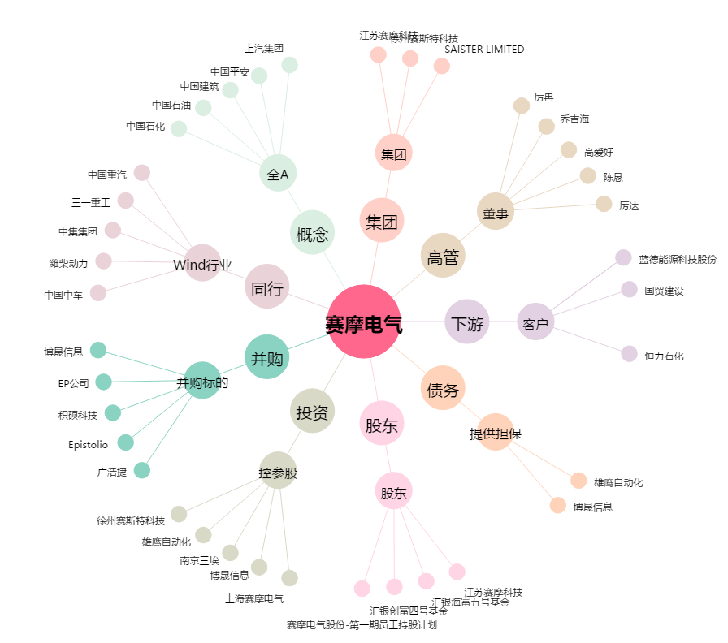
赛摩电气[300466.SZ] - 关系概览图

